텍스트파일가져오기
[실습 내용 및 지시 사항]
==============================================================================================
* 경남 지역의 일기 데이터 세트를 공공오픈데이터셋 사이트를 이용하여 엑셀 표로 가져오기

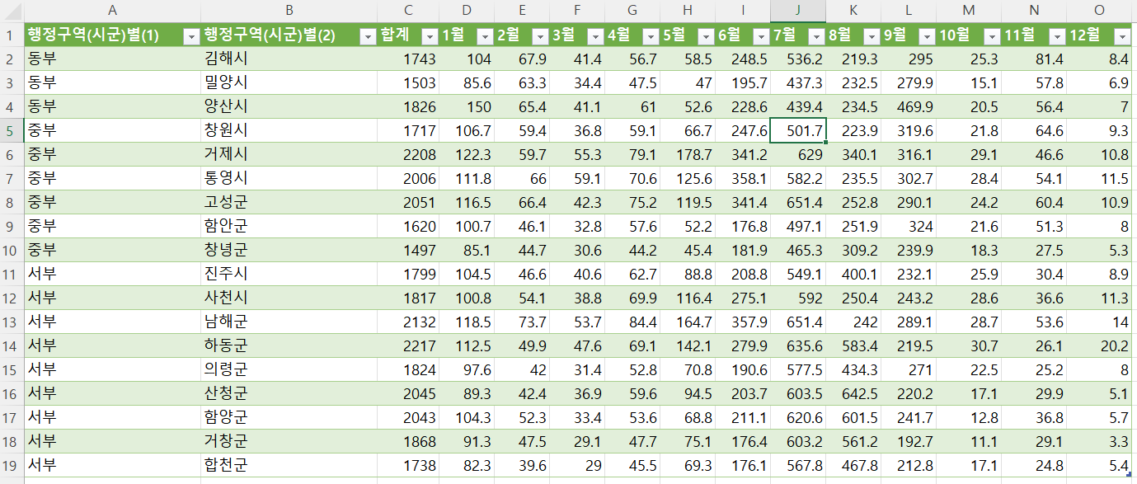
완성이미지

연습
문제) 다음 문제를 위한 데이터를 외부 공공오픈데이터셋 사이트(공공데이터포털,기상청,학교알리미 )를 이용하여 시트로 가져오시오.
* 문제정의: 공공오픈데이트셋사이트에서 CSV파일형식으로 데이터를 다룬로드 한 후에 워크시트로 가져오기

